Лист1
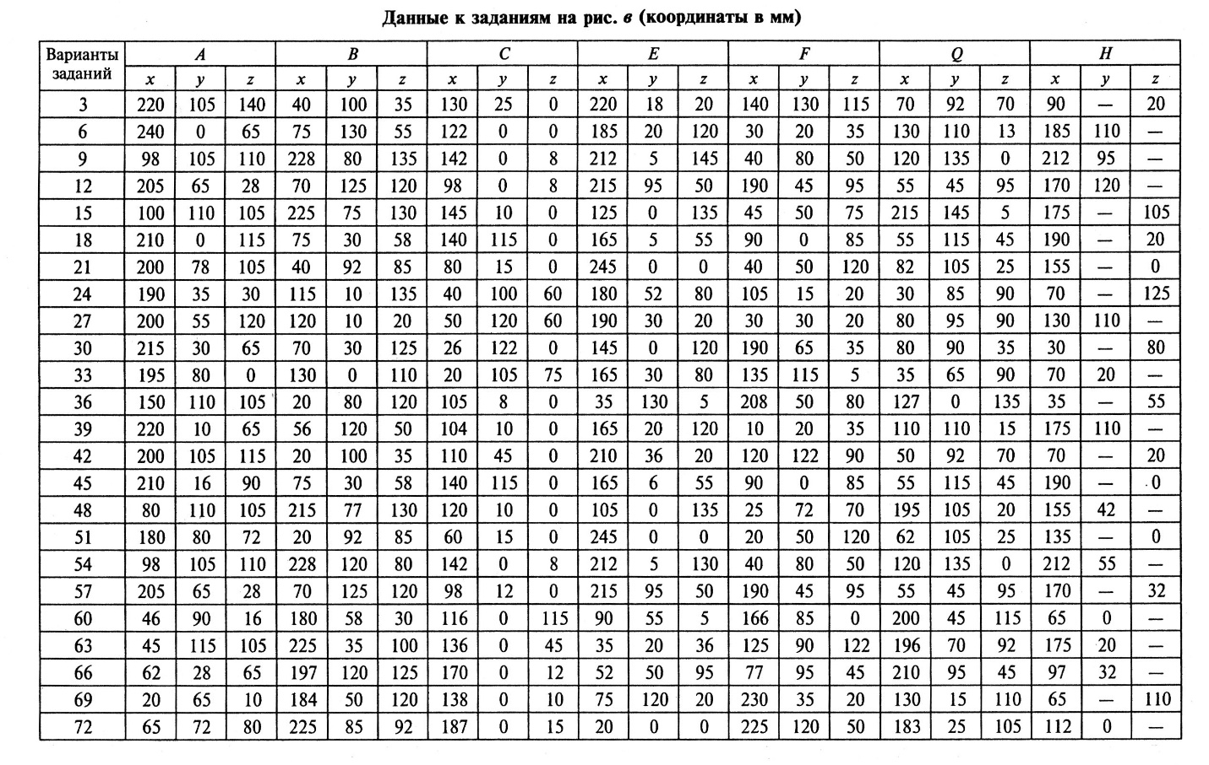
Варианты заданий | A |  |  | B |  |  | C |  |  | E |  |  | F |  |  | Q |  |  | H |  |  |  |  |  |  |  |  | Разница максимумов и минимумов
 | x | y | z | x | y | z | x | y | z | x | y | z | x | y | z | x | y | z | x | y | z | Max X | Max Y | Max Z | Min X | MinY | Min Z | Xmax - Xmin | Ymax - Ymin | Zmax - Zmin
3 | 220 | 105 | 140 | 40 | 100 | 35 | 130 | 25 | 0 | 220 | 18 | 20 | 140 | 130 | 115 | 70 | 92 | 70 | 90 | - | 20 | 220 | 130 | 140 | 40 | 18 | 0 | 180 | 112 | 140
6 | 240 | 0 | 65 | 75 | 130 | 55 | 122 | 0 | 0 | 185 | 20 | 120 | 30 | 20 | 35 | 130 | 110 | 13 | 185 | 110 | - | 240 | 130 | 120 | 30 | 0 | 0 | 210 | 130 | 120
9 | 98 | 105 | 110 | 228 | 80 | 135 | 142 | 0 | 8 | 212 | 5 | 145 | 40 | 80 | 50 | 120 | 135 | 0 | 212 | 95 | - | 228 | 135 | 135 | 40 | 0 | 0 | 188 | 135 | 135
12 | 205 | 65 | 28 | 70 | 125 | 120 | 98 | 0 | 8 | 215 | 95 | 50 | 190 | 45 | 95 | 55 | 45 | 95 | 170 | 120 | - | 215 | 125 | 120 | 55 | 0 | 8 | 160 | 125 | 112
15 | 100 | 110 | 105 | 225 | 75 | 130 | 145 | 10 | 0 | 125 | 0 | 135 | 45 | 50 | 75 | 215 | 145 | 5 | 175 | - | 105 | 225 | 145 | 130 | 45 | 0 | 0 | 180 | 145 | 130
18 | 210 | 0 | 115 | 75 | 30 | 58 | 140 | 115 | 0 | 165 | 5 | 55 | 90 | 0 | 85 | 55 | 115 | 45 | 190 | - | 20 | 210 | 30 | 115 | 55 | 0 | 0 | 155 | 30 | 115
21 | 200 | 78 | 105 | 40 | 92 | 85 | 80 | 15 | 0 | 245 | 0 | 0 | 40 | 50 | 120 | 82 | 105 | 25 | 155 | - | 0 | 245 | 92 | 120 | 40 | 0 | 105 | 205 | 92 | 15
24 | 190 | 35 | 30 | 115 | 10 | 135 | 40 | 100 | 60 | 180 | 52 | 80 | 105 | 15 | 20 | 30 | 85 | 90 | 70 | - | 125 | 190 | 100 | 135 | 30 | 10 | 20 | 160 | 90 | 115
27 | 200 | 55 | 120 | 120 | 10 | 20 | 50 | 120 | 60 | 190 | 30 | 120 | 30 | 30 | 20 | 80 | 95 | 90 | 130 | 110 | - | 200 | 120 | 120 | 30 | 10 | 20 | 170 | 110 | 100
30 |  |  |  |  |  |  |  |  |  |  |  |  |  |  |  |  |  |  |  |  |  | 0 | 0 | 0 | 0 | 0 | 0 | 0 | 0 | 0
33 |  |  |  |  |  |  |  |  |  |  |  |  |  |  |  |  |  |  |  |  |  | 0 | 0 | 0 | 0 | 0 | 0 | 0 | 0 | 0
36 |  |  |  |  |  |  |  |  |  |  |  |  |  |  |  |  |  |  |  |  |  | 0 | 0 | 0 | 0 | 0 | 0 | 0 | 0 | 0
39 |  |  |  |  |  |  |  |  |  |  |  |  |  |  |  |  |  |  |  |  |  | 0 | 0 | 0 | 0 | 0 | 0 | 0 | 0 | 0
42 |  |  |  |  |  |  |  |  |  |  |  |  |  |  |  |  |  |  |  |  |  | 0 | 0 | 0 | 0 | 0 | 0 | 0 | 0 | 0
45 |  |  |  |  |  |  |  |  |  |  |  |  |  |  |  |  |  |  |  |  |  | 0 | 0 | 0 | 0 | 0 | 0 | 0 | 0 | 0
48 |  |  |  |  |  |  |  |  |  |  |  |  |  |  |  |  |  |  |  |  |  | 0 | 0 | 0 | 0 | 0 | 0 | 0 | 0 | 0
51 |  |  |  |  |  |  |  |  |  |  |  |  |  |  |  |  |  |  |  |  |  | 0 | 0 | 0 | 0 | 0 | 0 | 0 | 0 | 0
54 |  |  |  |  |  |  |  |  |  |  |  |  |  |  |  |  |  |  |  |  |  | 0 | 0 | 0 | 0 | 0 | 0 | 0 | 0 | 0
57 |  |  |  |  |  |  |  |  |  |  |  |  |  |  |  |  |  |  |  |  |  | 0 | 0 | 0 | 0 | 0 | 0 | 0 | 0 | 0
60 |  |  |  |  |  |  |  |  |  |  |  |  |  |  |  |  |  |  |  |  |  | 0 | 0 | 0 | 0 | 0 | 0 | 0 | 0 | 0
63 |  |  |  |  |  |  |  |  |  |  |  |  |  |  |  |  |  |  |  |  |  | 0 | 0 | 0 | 0 | 0 | 0 | 0 | 0 | 0
66 |  |  |  |  |  |  |  |  |  |  |  |  |  |  |  |  |  |  |  |  |  | 0 | 0 | 0 | 0 | 0 | 0 | 0 | 0 | 0
69 |  |  |  |  |  |  |  |  |  |  |  |  |  |  |  |  |  |  |  |  |  | 0 | 0 | 0 | 0 | 0 | 0 | 0 | 0 | 0
72 |  |  |  |  |  |  |  |  |  |  |  |  |  |  |  |  |  |  |  |  |  | 0 | 0 | 0 | 0 | 0 | 0 | 0 | 0 | 0

